6feedab0e373590346a9e42e2029e0e
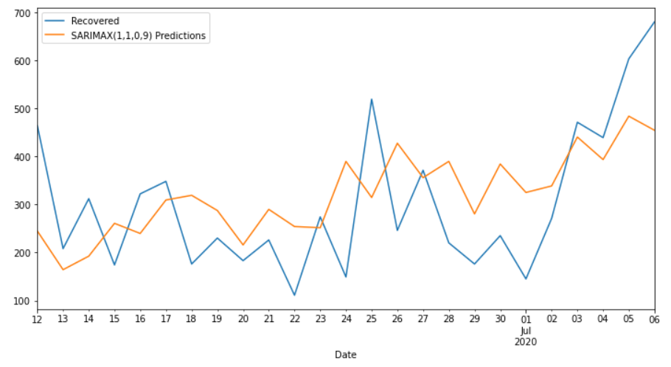
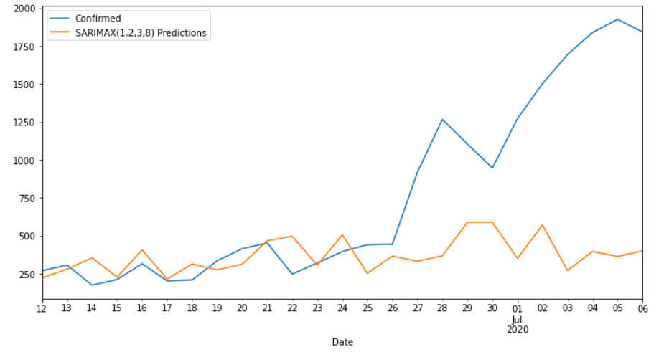
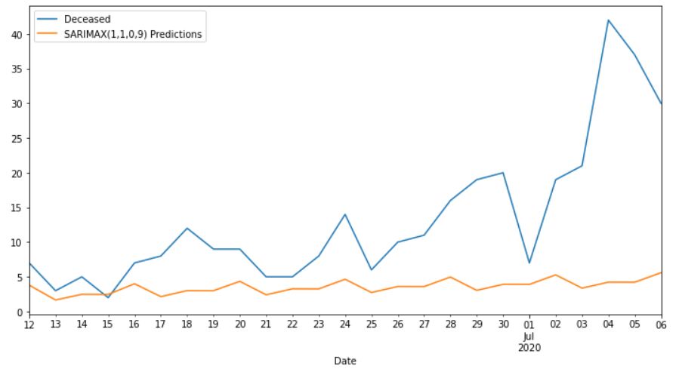
Date | Confirmed | Predicted_Confirmed | Recovered | Predicted_Recovered | Deceased | Predicted_Deceased
2020-06-12 | 271 | 223.87145422 | 464 | 244.63028404 | 7 | 3.8047472305
2020-06-13 | 308 | 281.31922061 | 208 | 164.1809229 | 3 | 1.6571723563
2020-06-14 | 176 | 355.99619691 | 312 | 192.35609918 | 5 | 2.4821194815
2020-06-15 | 213 | 228.71727232 | 174 | 260.63440169 | 2 | 2.4694034981
2020-06-16 | 317 | 407.78361392 | 322 | 239.59065821 | 7 | 4.0002485392
2020-06-17 | 204 | 215.74876319 | 348 | 309.17762746 | 8 | 2.1473190554
2020-06-18 | 210 | 315.13691644 | 176 | 318.98519339 | 12 | 3.019252368
2020-06-19 | 337 | 276.86909139 | 230 | 287.34076849 | 9 | 3.0099302421
2020-06-20 | 416 | 314.05227484 | 183 | 215.70035774 | 9 | 4.3467658413
2020-06-21 | 453 | 468.07671937 | 226 | 289.71176239 | 5 | 2.4151086605
2020-06-22 | 249 | 498.03569363 | 111 | 253.98880587 | 5 | 3.2744875114
2020-06-23 | 322 | 306.28530748 | 274 | 251.46560771 | 8 | 3.2642585647
2020-06-24 | 397 | 507.35201924 | 149 | 389.54306636 | 14 | 4.6529324645
2020-06-25 | 442 | 253.98426574 | 519 | 314.40399804 | 6 | 2.7423109096
2020-06-26 | 445 | 367.11210364 | 246 | 427.36666774 | 10 | 3.6050442465
2020-06-27 | 918 | 332.96656896 | 371 | 355.6943999 | 11 | 3.5950575975
2020-06-28 | 1267 | 368.94857096 | 220 | 389.57434705 | 16 | 4.9698805765
2020-06-29 | 1105 | 589.86312662 | 176 | 280.26046104 | 19 | 3.0536384132
2020-06-30 | 947 | 590.22283238 | 235 | 384.12743475 | 20 | 3.9154754491
2020-07-01 | 1272 | 352.07286438 | 145 | 324.84461337 | 7 | 3.9054240594
2020-07-02 | 1502 | 571.15215853 | 271 | 338.51361817 | 19 | 5.2839479316
2020-07-03 | 1694 | 272.76044959 | 471 | 440.21394522 | 21 | 3.3692075652
2020-07-04 | 1839 | 397.36489712 | 439 | 393.26073217 | 42 | 4.231284088
2020-07-05 | 1925 | 365.191264 | 603 | 483.63229322 | 37 | 4.2212499967
2020-07-06 | 1843 | 401.33438744 | 680 | 454.2633181 | 30 | 5.5987850097
MAPE |  | 2.38% |  | 1.48% |  | 2.94%

